Worksheet
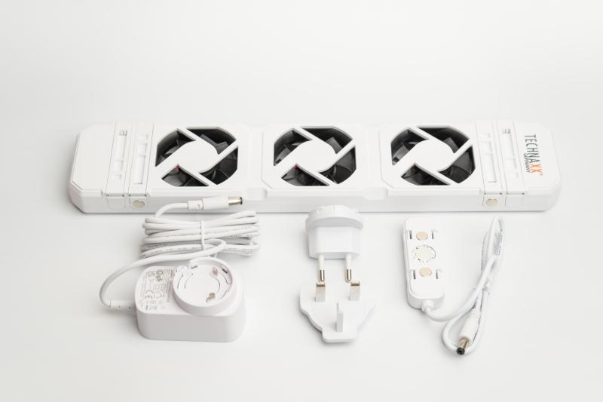
Technaxx Heizungsventilator - Mono Set TX-302

Artikelnummer | 5214 |  | VE | 20
EAN | 4260358126791 |  | Stück pro Palette | Keine Angabe
Zollnummer | 84145100 |  | Lagen Pro Palette | 3

Abmessungen - Artikel
Länge(cm) | Breite(cm) | Höhe(cm) | Gewicht(g)
34.3 | 7 | 2.5 | 296

Abmessungen - Artikelverpackung
Länge(cm) | Breite(cm) | Höhe(cm) | Leergewicht(g) | Gewicht(g) Artikel+Verpackung
51 | 8.8 | 5.7 | 104 | 646

Abmessungen - VE Karton (Masterkarton)
Länge(cm) | Breite(cm) | Höhe(cm) | Gewicht(g)
52.5 | 23 | 37.4 | 14200

Verpackung - Bestandteile
Rest Zubehör (g) | Papier/Pappe (g) | Styropor (g) | Kunstst. Hohlkörper(g) | Kunstst. Folien(g) | Materialverbunde (g)
193 | 56 | 0 | 0 | 0 | 0

Weiterführende Informationen
Technaxx Reseller Portal

